Sheet1
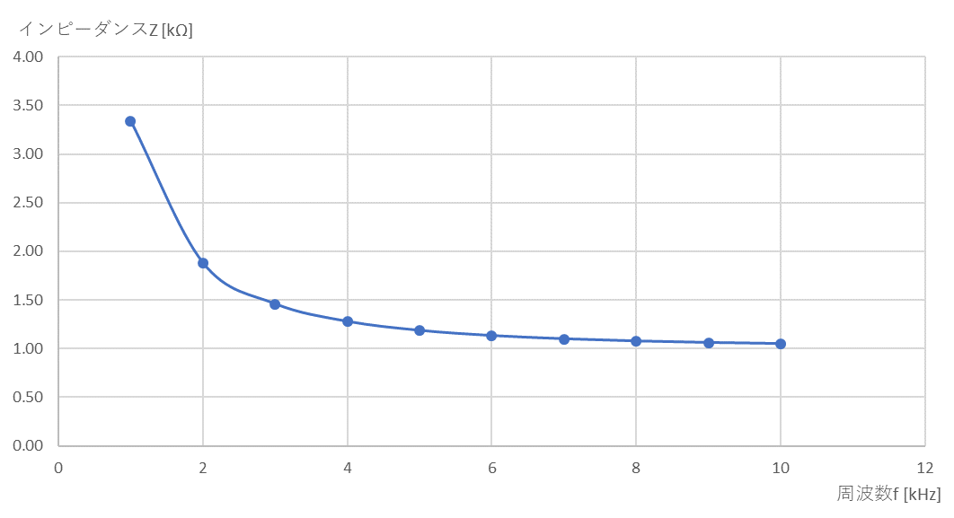
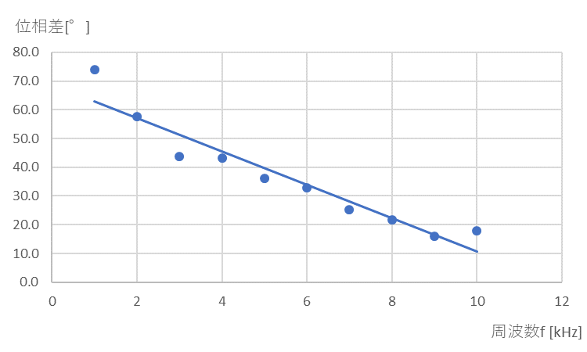
表1 コイルの電圧と電流の位相差
周波数 [kHz] | 1周期 [目盛] | ずれ [目盛] | 位相差 [°] | コイルの電圧に対する 電流の遅れ・進み
1 | 3.8 | 1 | 94.736842105 | 進んでいる | 1 | 94.736842105
2 | 5 | 1.4 | 100.8 | 進んでいる | 2 | 100.8
3 | 6.4 | 1.6 | 90 | 進んでいる | 3 | 90
4 | 4.9 | 1.2 | 88.163265306 | 進んでいる | 4 | 88.163265306
5 | 4 | 0.9 | 81 | 進んでいる | 5 | 81
6 | 3.3 | 0.8 | 87.272727273 | 進んでいる | 6 | 87.272727273
7 | 5.6 | 1.2 | 77.142857143 | 進んでいる | 7 | 77.142857143
8 | 5 | 1.2 | 86.4 | 進んでいる | 8 | 86.4
9 | 4.4 | 1 | 81.818181818 | 進んでいる | 9 | 81.818181818
10 | 4 | 0.9 | 81 | 進んでいる | 10 | 81
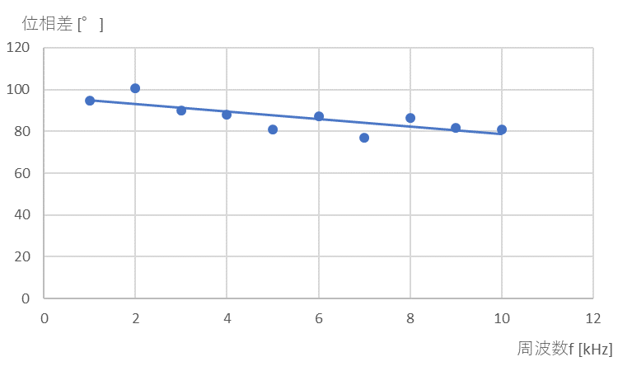
 |  |  |  |  | 周波数 [kHz] | 計算結果 |  | 測定結果
 |  |  |  |  |  | i [mA] | Z [kΩ] | 電流・インピーダンス |  |  | 位相差
 |  |  |  |  |  |  |  | v2 [V] | i [mA] | Z [kΩ] | 1周期 [目盛] | ずれ[目盛] | 位相差 [°] | コイルの電圧に対する電流の遅れ・進み
 |  |  |  | 1.2 | 1 | 0.85 | 3.3 | 0.85 | 0.85 | 3.3 | 3.9 | 0.8 | 73.8 | 進んでいる | 1 | 3.34 | 1 | 73.8
 |  |  |  | 2.1 | 2 | 1.5 | 1.9 | 1.49 | 1.49 | 1.9 | 5 | 0.8 | 57.6 | 進んでいる | 2 | 1.88 | 2 | 57.6
 |  |  |  | 2.7 | 3 | 1.9 | 1.5 | 1.91 | 1.91 | 1.5 | 6.6 | 0.8 | 43.6 | 進んでいる | 3 | 1.46 | 3 | 43.6
 |  |  |  | 3 | 4 | 2.2 | 1.3 | 2.12 | 2.12 | 1.3 | 5 | 0.6 | 43.2 | 進んでいる | 4 | 1.28 | 4 | 43.2
 |  |  |  | 3.3 | 5 | 2.4 | 1.2 | 2.33 | 2.33 | 1.2 | 4 | 0.4 | 36.0 | 進んでいる | 5 | 1.19 | 5 | 36.0
 |  |  |  | 3.4 | 6 | 2.5 | 1.1 | 2.40 | 2.40 | 1.2 | 3.3 | 0.3 | 32.7 | 進んでいる | 6 | 1.13 | 6 | 32.7
 |  |  |  | 3.5 | 7 | 2.6 | 1.1 | 2.48 | 2.48 | 1.1 | 5.7 | 0.4 | 25.3 | 進んでいる | 7 | 1.10 | 7 | 25.3
 |  |  |  | 3.6 | 8 | 2.6 | 1.1 | 2.55 | 2.55 | 1.1 | 5 | 0.3 | 21.6 | 進んでいる | 8 | 1.08 | 8 | 21.6
 |  |  |  | 3.7 | 9 | 2.7 | 1.1 | 2.62 | 2.62 | 1.1 | 4.5 | 0.2 | 16.0 | 進んでいる | 9 | 1.06 | 9 | 16.0
 |  |  |  | 3.7 | 10 | 2.7 | 1.0 | 2.62 | 2.62 | 1.1 | 4 | 0.2 | 18.0 | 進んでいる | 10 | 1.05 | 10 | 18.0

